关系图
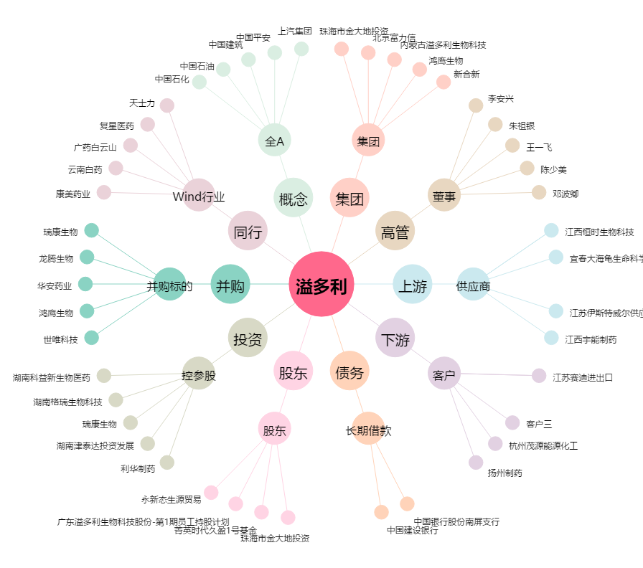
溢多利[300381.SZ] - 关系概览图

